Tableau de bord
DATE ANALYSE | BILAN SOCIAL AU 30/04/2016
2016-04-30
201601..201604 |  | MASSE SALARIALE | EFFECTIF |  | HEURES TRAVAILLEES
Société |  | 1,509,902 | 129 |  | 73,933 | Calcul turn over
* |  |  | #REF! |  | #REF! | 8.14
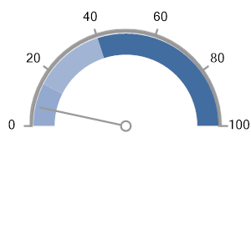

 |  | TURNOVER | EMBAUCHES |  | DEPARTS
DEPARTEMENT |  | 8% | 16 |  | 5
*

SERVICE
*

 | HOMME | FEMME
0 - 20 ans | 0 | 0
20 - 25 ans | 0 | -6
26 - 30 ans | 5 | -32
31 - 35 ans | 13 | -22
36 - 40 ans | 3 | -9
41 - 45 ans | 4 | -5
46 - 50 ans | 3 | -7
51 - 55 ans | 5 | -4
56 - 60 ans | 2 | -5
61 - 65 ans | 0 | -2
65 ans et + | 0 | 0
 | Présents
FEMME | 94
HOMME | 35
MISE EN SOMMEIL ? |  | REPARTITION PAR AGE |  | REPARTITION PAR SEXE
*

